상품제안서
쿠비녹스 믹싱볼 찜판4종세트 | 상품코드: S12927

 |  |  |  |  |  |  | 02-713-8555 | www.synergygift.co.kr
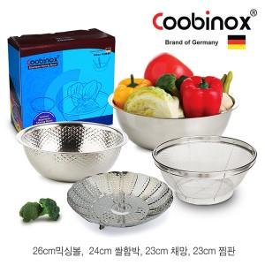

【상세/제작정보】 | 스테인레스 스틸 고강도 재질을 사용하여 반 영구적

【인쇄/포장옵션】 | 레이저, 스티커 / 포장지포장

【공급단가】 | 수량 | 50~ | 100~ | 500~ | 1,000~ | 2,000~
*VAT별도 | 단가 | 7,840원 | 7,580원 | 7,320원 | 7,060원 | 6,800원

【상품 URL】 | https://www.synergygift.co.kr:443/src/goods_detail.php?gdno=14549

